ChartIntro
1. Apa itu Chart/Graph?
 | representasi visual dari data numerik (bring data to life)
 | tergantung dengan data yang baik
 | dinamis, mengikuti perubahan data
 | lokasi chart: di worksheet atau di tab sendiri

2. Table vs Chart
Bulan | Qty Sold
Jan | 18,621
Feb | 16,091
Mar | 18,725
Apr | 18,549
May | 19,334
Jun | 31,331
Jul | 19,363
Aug | 19,352
Sep | 18,619
Oct | 18,959
Nov | 18,751
Dec | 19,051

 | ALT + F1

3. Tiga Pertanyaan Penting
 | Penting untuk mengerti dan tahu Chart mana yang suitable untuk di pakai
 | Kenali 3 Pertanyaan ini |  | Soft Skill yang diperlukan
 | 1. Apa Tipe Datanya? (Time Series? Katagori?) |  | 1. Komunikasi
 | 2. Apa yang Mau Disampaikan? (Perbandingan? Komposisi? Relationship?) |  | 2. Pemahaman Bisnis
 | 3. Siapa Audiencenya? (Analyst? Managers? C-Level? Public? |  | 3. Rasa ingin tahu (why, why, why, why, why)

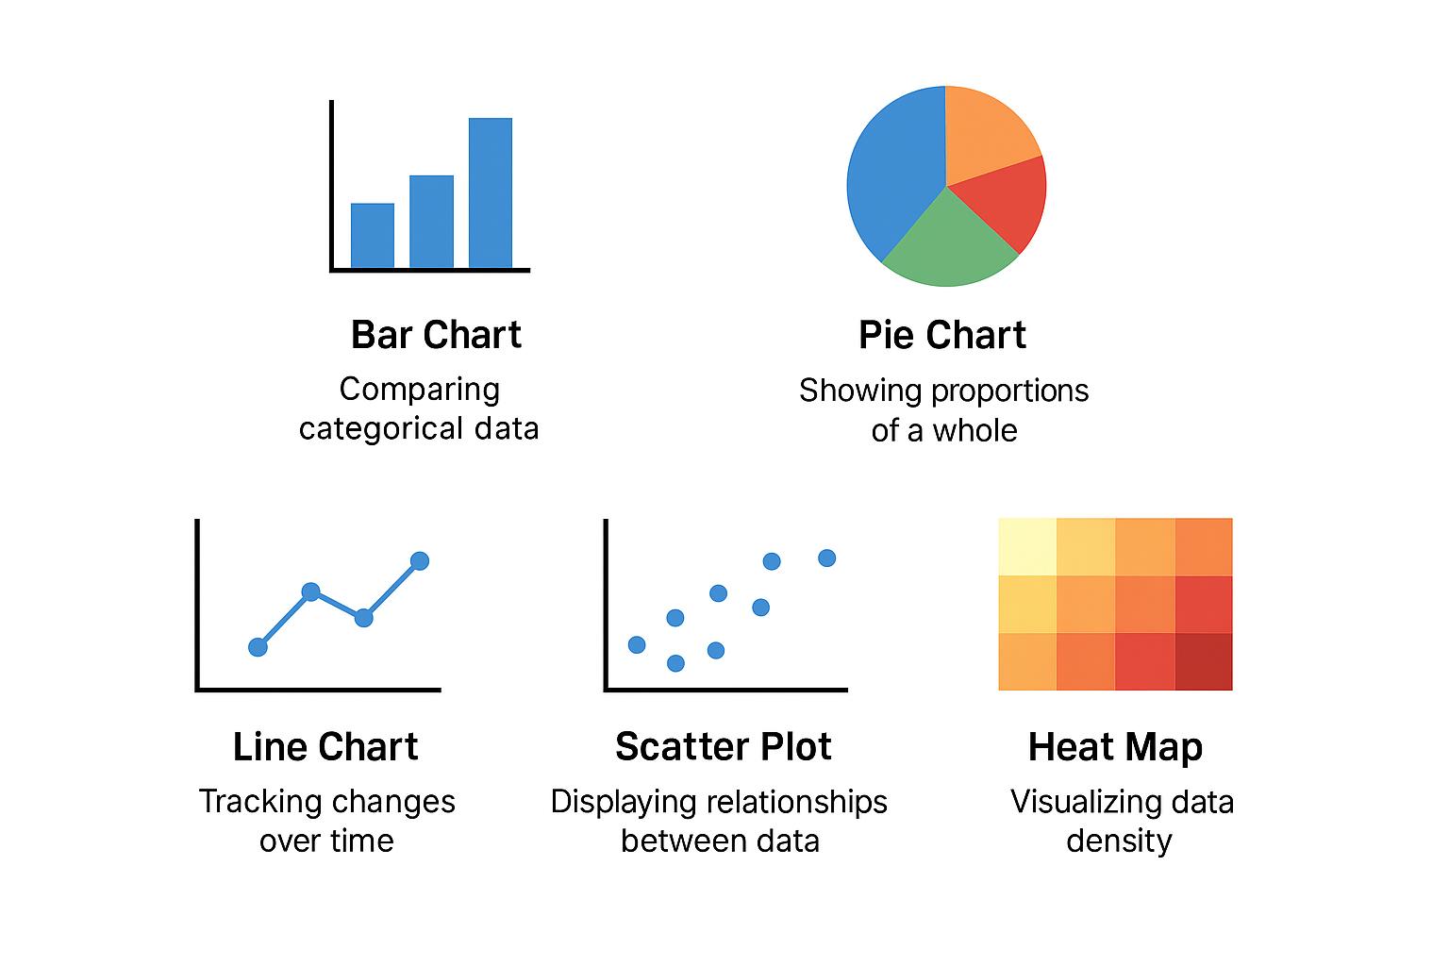
4. Tipe Tipe Charts
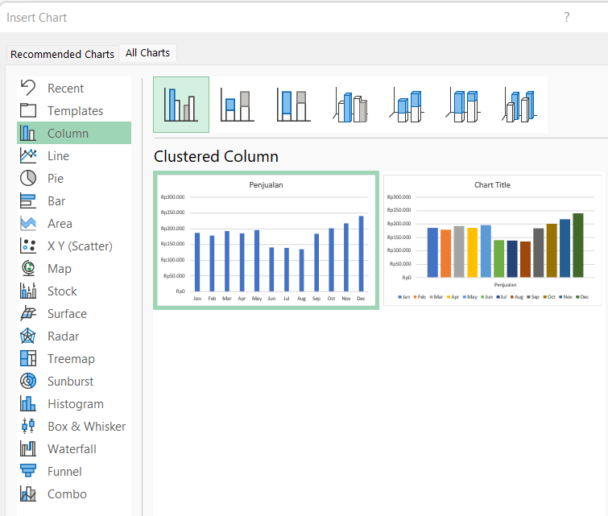
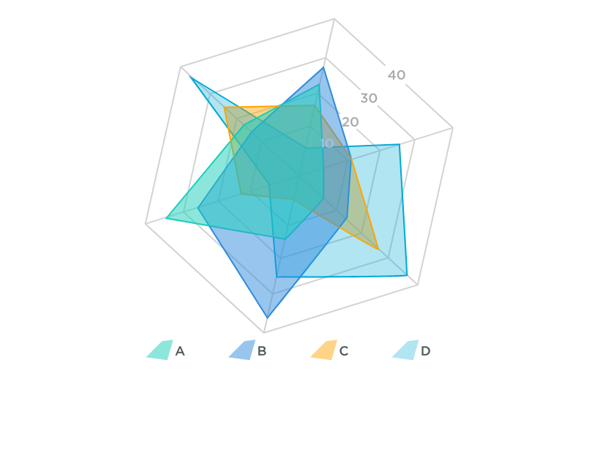

Judul Chart
Chart Area
Plot Area
5. Komponen Sebuah Chart
Income Statement
 | Income | Profit Margin
Jan | 27557000 | 0.066
Feb | 25127000 | 0.065
Mar | 22884000 | 0.071
Apr | 20823000 | 0.079
May | 31379000 | 0.09
Jun | 33383000 | 0.081
Data Series
Bulan | Income | Profit Margin
Jan | Rp27,557,000 | 6.60%
Feb | Rp25,127,000 | 6.50%
Gridlines
Mar | Rp22,884,000 | 7.10%
Apr | Rp20,823,000 | 7.90%
May | Rp31,379,000 | 9.00%
Jun | Rp33,383,000 | 8.10%

Secondary
Y-Axis
X-axis
Y-Axis

Legend

6. Jangan Buat Junk Chart
 | Budget | Aktual
Jan | 15749000 | 18603000
Feb | 12491000 | 19441000
Mar | 18104000 | 10103000
Apr | 18130000 | 17390000
May | 19103000 | 16428000
Jun | 10691000 | 15399000

ColumnBar
Bar Chart
 |  |  |  | =COUNTIFS(B$4:B$25;">="&F4;B$4:B$25;"<="&EOMONTH(F4;0))
Tanggal | Nama Liburan | Tipe | Awal Bulan | Liburan | Akhir Bulan
1-Jan-17 | Tahun Baru 2017 Masehi | Liburan Nasional | 2017-01-01 | 3 | Jan-2017 | =EOMONTH(F4;0)
2-Jan-17 | Cuti bersama Tahun Baru 2017 Masehi | Cuti Bersama | 2017-02-01 |  |  | #N/A
28-Jan-17 | Tahun Baru Imlek 2568 Kongzili | Liburan Nasional | 2017-03-01 |  |  | #N/A
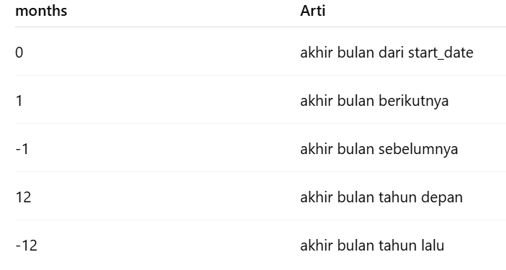
28-Mar-17 | Hari Raya Nyepi Tahun Baru Saka 1939 | Liburan Nasional | 2017-04-01 |  |  | #N/A
1-May-17 | May Day / Hari Buruh Internasional | Liburan Nasional | 2017-05-01 |  |  | #N/A
11-May-17 | Hari Raya Waisak 2561 | Liburan Nasional | 2017-06-01 |  |  | #N/A
25-May-17 | Kenaikan Yesus Kristus | Liburan Nasional | 2017-07-01 |  |  | #N/A
1-Jun-17 | Hari Lahir Pancasila | Liburan Nasional | 2017-08-01 |  |  | #N/A
25-Jun-17 | Hari Raya Idul Fitri 1438 Hijriah | Liburan Nasional | 2017-09-01 |  |  | #N/A
26-Jun-17 | Hari Raya Idul Fitri 1438 Hijriah | Liburan Nasional | 2017-10-01 |  |  | #N/A
27-Jun-17 | Cuti bersama Idul Fitri 1438 Hijriyah | Cuti Bersama | 2017-11-01 |  |  | #N/A
28-Jun-17 | Cuti bersama Idul Fitri 1438 Hijriyah | Cuti Bersama | 2017-12-01 |  |  | #N/A
29-Jun-17 | Cuti bersama Idul Fitri 1438 Hijriyah | Cuti Bersama
30-Jun-17 | Cuti bersama Idul Fitri 1438 Hijriyah | Cuti Bersama
17-Aug-17 | Hari Kemerdekaan RI | Liburan Nasional
1-Sep-17 | Hari Raya Idul Adha 1438 Hijriah | Liburan Nasional
21-Sep-17 | Tahun Baru Islam 1439 Hijriah | Liburan Nasional
1-Dec-17 | Maulid Nabi Muhammad SAW | Liburan Nasional
25-Dec-17 | Hari Raya Natal | Liburan Nasional
26-Dec-17 | Cuti bersama Natal | Cuti Bersama
Liburan Bulanan
 | Liburan
2017-01-01 | 3
2017-02-01
2017-03-01
2017-04-01
2017-05-01
2017-06-01
2017-07-01
2017-08-01
2017-09-01
2017-10-01
2017-11-01
2017-12-01
14-Apr-23 | Wafat Yesus Kristus | Liburan Nasional | Bulan | Liburan
Liburan Bulanan
24-Apr-23 | Isra Mi’raj Nabi Muhammad SAW | Liburan Nasional | 2017-01-01 | 3
 |  |  | 2017-02-01 | 0
 |  |  | 2017-03-01 | 1
 |  |  | 2017-04-01 | 0
 |  |  | 2017-05-01 | 3
 |  |  | 2017-06-01 | 7
 |  |  | 2017-07-01 | 0
 |  |  | 2017-08-01 | 1
 |  |  | 2017-09-01 | 2
 |  |  | 2017-10-01 | 0
 |  |  | 2017-11-01 | 0
 |  |  | 2017-12-01 | 3

Pie
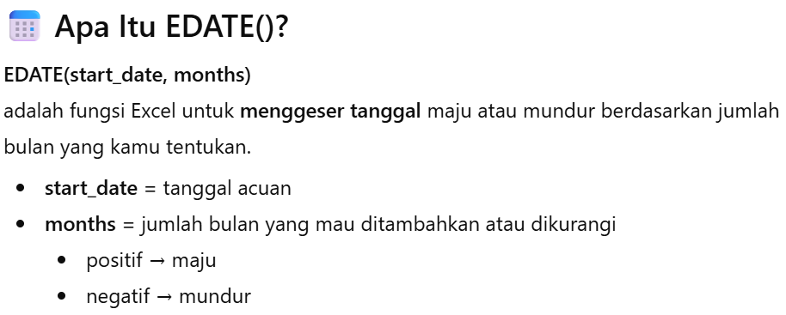
Pie Chart
 |  |  |  | =COUNTIFS(B$4:B$25;">="&I4;B$4:B$25;"<="&EOMONTH(J4;0)) | =EDATE(I4;3) | =EOMONTH(I5;2)
Tanggal | Nama Liburan | Tipe | Bulan | Liburan | Start | End
1-Jan-17 | Tahun Baru 2017 Masehi | Liburan Nasional | Q1 | 4 | 2017-01-01 | 2017-03-31
2-Jan-17 | Cuti bersama Tahun Baru 2017 Masehi | Cuti Bersama | Q2 |  | 2017-04-01 | 2017-06-30
28-Jan-17 | Tahun Baru Imlek 2568 Kongzili | Liburan Nasional | Q3 |  | 2017-07-01 | 2017-09-30
28-Mar-17 | Hari Raya Nyepi Tahun Baru Saka 1939 | Liburan Nasional | Q4 |  | 2017-10-01 | 2017-12-31
1-May-17 | May Day / Hari Buruh Internasional | Liburan Nasional |  |  | 2017-12-01
11-May-17 | Hari Raya Waisak 2561 | Liburan Nasional
25-May-17 | Kenaikan Yesus Kristus | Liburan Nasional
1-Jun-17 | Hari Lahir Pancasila | Liburan Nasional
25-Jun-17 | Hari Raya Idul Fitri 1438 Hijriah | Liburan Nasional
26-Jun-17 | Hari Raya Idul Fitri 1438 Hijriah | Liburan Nasional
 | Liburan
Q1 | 4
Q2
Q3
Q4
27-Jun-17 | Cuti bersama Idul Fitri 1438 Hijriyah | Cuti Bersama
28-Jun-17 | Cuti bersama Idul Fitri 1438 Hijriyah | Cuti Bersama
29-Jun-17 | Cuti bersama Idul Fitri 1438 Hijriyah | Cuti Bersama
30-Jun-17 | Cuti bersama Idul Fitri 1438 Hijriyah | Cuti Bersama
17-Aug-17 | Hari Kemerdekaan RI | Liburan Nasional
1-Sep-17 | Hari Raya Idul Adha 1438 Hijriah | Liburan Nasional
21-Sep-17 | Tahun Baru Islam 1439 Hijriah | Liburan Nasional
1-Dec-17 | Maulid Nabi Muhammad SAW | Liburan Nasional
25-Dec-17 | Hari Raya Natal | Liburan Nasional
26-Dec-17 | Cuti bersama Natal | Cuti Bersama
14-Apr-23 | Wafat Yesus Kristus | Liburan Nasional
24-Apr-23 | Isra Mi’raj Nabi Muhammad SAW | Liburan Nasional

Line
Company Sales Data
Line Chart
Sales Data
Bulan | 2016 | 2017
Jan | 18,248 | 18,621
Feb | 14,642 | 16,091
Mar | 17,227 | 18,725
Apr | 18,363 | 18,549
May | 18,173 | 19,334
Jun | 28,511 | 31,331
Jul | 18,007 | 19,363
Aug | 18,771 | 19,352
Sep | 18,805 | 18,619
Oct | 18,579 | 18,959
Nov | 19,126 | 18,751
Dec | 18,288 | 19,051

AdvancedChart
Budget vs Aktual Yearly
Budget vs Aktual 2025
Pandemic
Advanced Chart

Pandemic
Bulan | Budget | Aktual
Jan | Rp15,749,000 | Rp18,603,000
Feb | Rp12,491,000 | Rp19,441,000
Mar | Rp18,104,000 | Rp10,103,000
Apr | Rp18,130,000 | Rp17,390,000
May | Rp19,103,000 | Rp16,428,000
Jun | Rp10,691,000 | Rp15,399,000

IF+Chart
Total Sales by Category
Total Sales by Category
Penggunaan IF dalam Chart
 |  |  |  |  |  |  | =COUNTIFS(F:F;I4) | =IF(I4=$M$2;J4;"") | Filter: | BWH
Tanggal Transaksi | kode transaksi | Uurtan Transaksi | Kode Produk | Katagori | Jumlah Pembelian | Katagori | Jumlah | Helper
1-Jan-17 | CAB001-00001 | 1 | ATS-0004 | ATS | 3 | AKS | 19
1-Jan-17 | CAB001-00001 | 2 | AKS-0017 | AKS | 3 | ATS | 17
1-Jan-17 | CAB001-00001 | 3 | BWH-0009 | BWH | 2 | BWH | 15 | 15
1-Jan-17 | CAB001-00001 | 4 | OLR-0023 | OLR | 2 | OLR | 13
1-Jan-17 | CAB001-00002 | 1 | ATS-0002 | ATS | 2 | GUN | 11
1-Jan-17 | CAB001-00002 | 2 | AKS-0017 | AKS | 1
1-Jan-17 | CAB001-00003 | 1 | BWH-0007 | BWH | 1
1-Jan-17 | CAB001-00004 | 1 | OLR-0022 | OLR | 1
1-Jan-17 | CAB001-00005 | 1 | BWH-0009 | BWH | 1
1-Jan-17 | CAB001-00005 | 2 | OLR-0022 | OLR | 1
1-Jan-17 | CAB001-00005 | 3 | BWH-0008 | BWH | 1
1-Jan-17 | CAB001-00006 | 1 | BWH-0010 | BWH | 3
1-Jan-17 | CAB001-00006 | 2 | AKS-0017 | AKS | 3
1-Jan-17 | CAB001-00007 | 1 | GUN-0011 | GUN | 3
Total Sales by Category
 | Jumlah | Filter+'IF+Chart'!$K$4:$K$8
AKS | 19 | 0
ATS | 17 | 0
BWH | 15 | 15
OLR | 13 | 0
GUN | 11 | 0
1-Jan-17 | CAB001-00007 | 2 | BWH-0010 | BWH | 2
1-Jan-17 | CAB001-00008 | 1 | GUN-0011 | GUN | 2
1-Jan-17 | CAB001-00008 | 2 | ATS-0005 | ATS | 2
1-Jan-17 | CAB001-00008 | 3 | AKS-0016 | AKS | 3
1-Jan-17 | CAB001-00009 | 1 | BWH-0007 | BWH | 3
1-Jan-17 | CAB001-00009 | 2 | OLR-0021 | OLR | 1
1-Jan-17 | CAB001-00010 | 1 | AKS-0019 | AKS | 3
1-Jan-17 | CAB001-00011 | 1 | ATS-0002 | ATS | 2
1-Jan-17 | CAB001-00011 | 2 | GUN-0011 | GUN | 2
1-Jan-17 | CAB001-00011 | 3 | ATS-0005 | ATS | 2
1-Jan-17 | CAB001-00011 | 4 | OLR-0021 | OLR | 3
1-Jan-17 | CAB001-00012 | 1 | BWH-0009 | BWH | 3
1-Jan-17 | CAB001-00012 | 2 | OLR-0025 | OLR | 2
1-Jan-17 | CAB001-00013 | 1 | OLR-0022 | OLR | 1
1-Jan-17 | CAB001-00013 | 2 | AKS-0019 | AKS | 3
1-Jan-17 | CAB001-00014 | 1 | GUN-0015 | GUN | 3
1-Jan-17 | CAB001-00014 | 2 | AKS-0018 | AKS | 3
1-Jan-17 | CAB001-00014 | 3 | OLR-0021 | OLR | 1
1-Jan-17 | CAB001-00015 | 1 | ATS-0001 | ATS | 3
1-Jan-17 | CAB001-00015 | 2 | AKS-0020 | AKS | 1
1-Jan-17 | CAB001-00016 | 1 | ATS-0004 | ATS | 1
1-Jan-17 | CAB001-00017 | 1 | BWH-0007 | BWH | 1
1-Jan-17 | CAB001-00017 | 2 | GUN-0011 | GUN | 1
1-Jan-17 | CAB001-00018 | 1 | BWH-0006 | BWH | 3
1-Jan-17 | CAB001-00018 | 2 | GUN-0015 | GUN | 3
1-Jan-17 | CAB001-00018 | 3 | AKS-0017 | AKS | 3
1-Jan-17 | CAB001-00018 | 4 | GUN-0012 | GUN | 1
1-Jan-17 | CAB001-00019 | 1 | BWH-0009 | BWH | 1
1-Jan-17 | CAB001-00019 | 2 | ATS-0002 | ATS | 2
1-Jan-17 | CAB001-00019 | 3 | ATS-0005 | ATS | 2
1-Jan-17 | CAB001-00020 | 1 | AKS-0019 | AKS | 3
1-Jan-17 | CAB001-00020 | 2 | AKS-0020 | AKS | 1
1-Jan-17 | CAB001-00021 | 1 | OLR-0023 | OLR | 3
1-Jan-17 | CAB001-00021 | 2 | BWH-0009 | BWH | 3
1-Jan-17 | CAB001-00021 | 3 | AKS-0016 | AKS | 3
1-Jan-17 | CAB001-00021 | 4 | GUN-0011 | GUN | 1
1-Jan-17 | CAB001-00022 | 1 | ATS-0003 | ATS | 2
1-Jan-17 | CAB001-00022 | 2 | AKS-0016 | AKS | 3
1-Jan-17 | CAB001-00022 | 3 | ATS-0003 | ATS | 1
1-Jan-17 | CAB001-00023 | 1 | BWH-0007 | BWH | 2
1-Jan-17 | CAB001-00023 | 2 | ATS-0002 | ATS | 1
1-Jan-17 | CAB001-00024 | 1 | OLR-0023 | OLR | 3
1-Jan-17 | CAB001-00024 | 2 | ATS-0005 | ATS | 3
1-Jan-17 | CAB001-00024 | 3 | ATS-0002 | ATS | 1
1-Jan-17 | CAB001-00025 | 1 | OLR-0024 | OLR | 1
1-Jan-17 | CAB001-00025 | 2 | ATS-0002 | ATS | 1
1-Jan-17 | CAB001-00025 | 3 | AKS-0018 | AKS | 2
1-Jan-17 | CAB001-00025 | 4 | AKS-0017 | AKS | 2
1-Jan-17 | CAB001-00026 | 1 | AKS-0020 | AKS | 2
1-Jan-17 | CAB001-00026 | 2 | AKS-0017 | AKS | 3
1-Jan-17 | CAB001-00027 | 1 | AKS-0020 | AKS | 1
1-Jan-17 | CAB001-00027 | 2 | BWH-0009 | BWH | 2
1-Jan-17 | CAB001-00028 | 1 | BWH-0006 | BWH | 1
1-Jan-17 | CAB001-00029 | 1 | AKS-0018 | AKS | 1
1-Jan-17 | CAB001-00030 | 1 | ATS-0004 | ATS | 1
1-Jan-17 | CAB001-00030 | 2 | GUN-0015 | GUN | 3
1-Jan-17 | CAB001-00030 | 3 | ATS-0002 | ATS | 1
1-Jan-17 | CAB001-00031 | 1 | GUN-0015 | GUN | 2
1-Jan-17 | CAB001-00031 | 2 | OLR-0024 | OLR | 3
1-Jan-17 | CAB001-00031 | 3 | OLR-0021 | OLR | 2
1-Jan-17 | CAB001-00032 | 1 | GUN-0011 | GUN | 1

